Этап 2. КЭ и ГЗ


* Можно добавлять и удалять строки в группах проверок. Количество строк в шаблоне не отражает количество классов эквивалетности.
** В поля «Откуда» и «Куда» можно вводить только ограниченное количество адресов из таблицы в требованиях: Усачева, 3; Комсомольский проспект, 18; Зубовский бульвар, 37; М. Пироговская, 25; Хамовнический Вал, 34; Фрунзенская набережная, 46; 3-я Фрунзенская улица, 12. Используй их в качестве тестовых данных.

Группа проверок* | Название класса | Границы | Тестовые данные внутри класса (содержимое поля) | Тестовые данные на границах (содержимое поля) | Пояснение и оптимизации
Время начала поездки. Часы | Ввод цифр от 0 до 9 для проверки автоматической подстановки нуля перед однозначным числом | 0, 9 | 5 | -1,0,1,8,9,10
 | Ввод чисел от 10 до 23 включительно | 10,23 | 16 | 9,10,11,22,23,24
 | ввод невалидного значения меньше 0 | -∞,-1 | -5 | -2,-1,0
 | ввод невалидного значений от 24 и больше | 24, +∞ | 40 | 23,24,25
 | Ввод невалидного дробного значения |  | 15.5 | -
 | Буквы (невалиный ввод) |  | f
 | Ввод невалидных спецсимволов |  | &
 | Ручная простановка "0" перед однозначным числом |  | «05»
 | Ввод пробела (невалиный ввод) |  | « »
 | Математические символы | - | «+»
 | Символы пунктуации | - | «:»
 | Снятие фокуса с поля при пустом вводе |  | «» (0 символов)
Группа проверок | Название класса | Границы | Тестовые данные внутри класса (содержимое поля) | Тестовые данные на границах (содержимое поля) | Пояснение и оптимизации
Время начала поездки. Минуты | Числа от 0 до 9 проверки автоматической подстановки нуля перед однозначным числом | 0, 9 | 5 | -1, 0, 1 8, 9, 10
 | Числа от 10 до 59 | 10, 59 | 37 | 9, 10, 11 58, 59, 60
 | Числа от 60 и больше | 60, +∞ | 75 | 59, 60, 61
 | Числа меньше нуля | -∞,-1 | -5 | -2, -1, 0

 | Дробные числа | - | 16,5 | -
 | Буквы | - | b | -
 | Специальные символы | - | ! | -
 | Ручная простановка "0" перед однозначным числом |  | «05»
 | Ввод пробела (невалиный ввод) |  | « » | -
 | Математические символы | - | «+» | -
 | Символы пунктуации | - | «:» | -
 | Снятие фокуса с поля при пустом вводе |  | «» (0 символов) | -
Группа проверок | Название класса | Границы | Тестовые данные внутри класса (содержимое поля) | Тестовые данные на границах (содержимое поля) | Пояснение и оптимизации
Поле ввода адреса. Откуда | Снятие фокуса с поля при пустом вводе |  | «»(0 символов)
 | Ввод валидного адреса из списка фиксированных адресов |  | "Комсомольский проспект, 18"
 | Проверка удаления системой пробела до ввода адреса |  | « Комсомольский проспект, 18»
 | Проверка удаления системой пробела после ввода адреса |  | «Комсомольский проспект, 18 »
 | Ввод адреса не из фиксированнного списка (невалидный ввод) |  | Беговая, 7
Группа проверок | Название класса | Границы | Тестовые данные внутри класса (содержимое поля) | Тестовые данные на границах (содержимое поля) | Пояснение и оптимизации
Поле ввода адреса. Куда | Снятие фокуса с поля при пустом вводе |  | «»(0 символов)
 | Ввод валидного адреса из списка фиксированных адресов |  | "Усачева, 3"
 | Проверка удаления системой пробела до ввода адреса |  | « Зубовский бульвар, 37»
 | Проверка удаления системой пробела после ввода адреса |  | «Зубовский бульвар, 37 »
 | Ввод адреса не из фиксированнного списка (невалидный ввод) |  | Лобачевского, 3
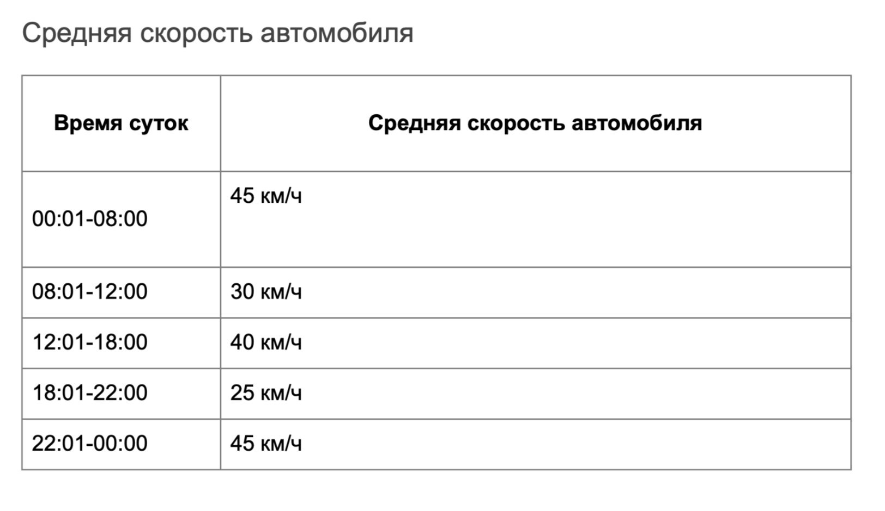
Группа проверок | Название класса | Границы | Тестовые данные внутри класса (содержимое поля) | Тестовые данные на границах (содержимое поля) | Пояснение и оптимизации
Время начала движения | Время начала движения с 00:01 до 08:00 | 00:01, 08:00 | 5:00:00 | 00:00, 00:01, 00:02, 07:59, 08:00, 08:01 | скорость автомобиля 45 км/час, дубликаты зачеркнуты в виду оптимизации
 | Время начала движения с 08:01 до 12:00 | 08:01, 12:00 | 10:10:00 | 08:00, 08:01, 08:02, 11:59, 12:00, 12:01 | скорость автомобиля 30 км/час, дубликаты зачеркнуты в виду оптимизации
 | Время начала движения с 12:01 до18:00 | 12:01, 18:00 | 14:40:00 | 12:00, 12:01, 12:02, 17:59, 18:00, 18:01 | скорость автомобиля 40 км/час, дубликаты зачеркнуты в виду оптимизации
 | Время начала движения с 18:01 до 22:00 | 18:01, 22:00 | 20:00:00 | 18:00, 18:01, 18:02, 21:59, 22:00, 22:01 | скорость автомобиля 25 км/час, дубликаты зачеркнуты в виду оптимизации
 | Время начала движения с 22:01 до 00:00 | 22:01, 00:00 | 23:15:00 | 22:00, 22:01, 22:02, 23:59, 00:00, 00:01 | скорость автомобиля 45 км/час, дубликаты зачеркнуты в виду оптимизации
Группа проверок | Название класса | Границы | Тестовые данные внутри класса (содержимое поля) | Тестовые данные на границах (содержимое поля) | Пояснение и оптимизации
Расстояние между адресами | Расстояние между адресами больше 0 |  | М. Пироговская, 25 - Хамовнический Вал, 34
 | Расстояние между адресами равно нулю |  | М. Пироговская, 25 - М. Пироговская, 25

